matclaing
MATRÍCULA POR CLASE DE INGRESO Y TURNO, SEGÚN SEDE,
PRIMER SEMESTRE 2014

SEDE | TOTAL | PRIMER INGRESO |  |  |  | REINGRESO
 |  | SUB-TOTAL | % | TURNO |  | SUB-TOTAL | % | TURNO
 |  |  |  | DIURNO | NOCTURNO |  |  | DIURNO | NOCTURNO

GRAN TOTAL | 20,507 | 4,233 | 100.0 | 3,315 | 918 | 16,274 | 100.0 | 7,671 | 8,603

SEDE PANAMÁ | 12,966 | 2,268 | 53.6 | 1,987 | 281 | 10,698 | 65.7 | 5,349 | 5,349

Facultad de Ing. Civil | 3,457 | 530 | 12.5 | 476 | 54 | 2,927 | 18.0 | 1,457 | 1,470
Facultad de Ing. Eléctrica | 1,709 | 259 | 6.1 | 235 | 24 | 1,450 | 8.9 | 776 | 674
Facultad de Ing. Industrial | 3,495 | 608 | 14.4 | 506 | 102 | 2,887 | 17.7 | 1,375 | 1,512
Facultad de Ing. Mecánica | 1,699 | 383 | 9.0 | 330 | 53 | 1,316 | 8.1 | 701 | 615
Facultad de Ing. de Sistemas Computacionales | 2,165 | 414 | 9.8 | 366 | 48 | 1,751 | 10.8 | 886 | 865
Facultad de Ciencias y Tecnología | 441 | 74 | 1.7 | 74 |  | 367 | 2.3 | 154 | 213

SEDES REGIONALES | 7,541 | 1,965 | 46.4 | 1,328 | 637 | 5,576 | 34.3 | 2,322 | 3,254

Azuero | 1,132 | 266 | 6.3 | 180 | 86 | 866 | 5.3 | 356 | 510
Bocas del Toro | 214 | 51 | 1.2 |  | 51 | 163 | 1.0 | 21 | 142
Coclé | 777 | 257 | 6.1 | 199 | 58 | 520 | 3.2 | 209 | 311
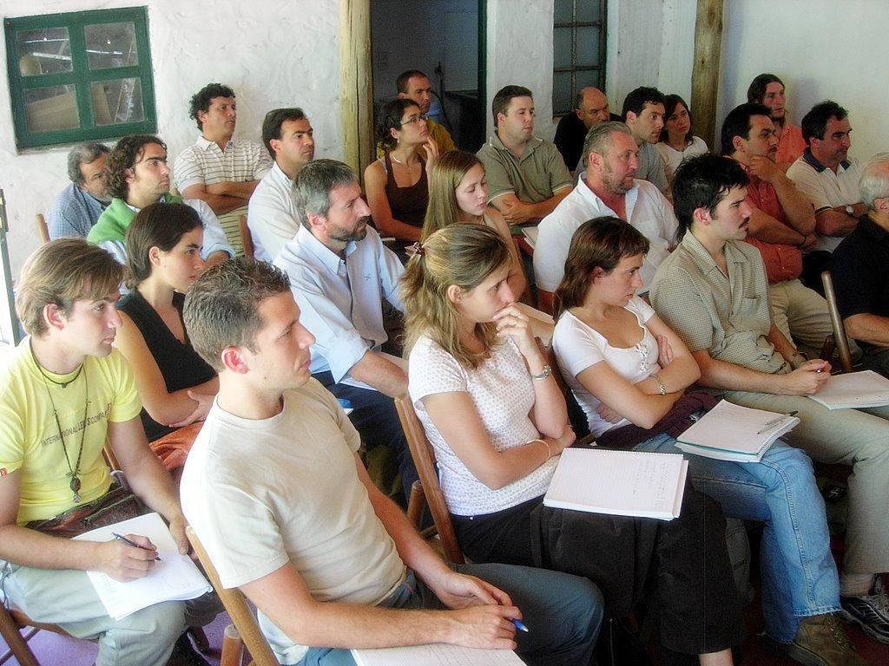
Colón | 681 | 172 | 4.1 | 74 | 98 | 509 | 3.1 | 71 | 438
Chiriquí | 2,356 | 580 | 13.7 | 393 | 187 | 1,776 | 10.9 | 772 | 1,004
Panamá Oeste | 1,242 | 339 | 8.0 | 224 | 115 | 903 | 5.5 | 338 | 565
Veraguas | 1,139 | 300 | 7.1 | 258 | 42 | 839 | 5.2 | 555 | 284

MATRÍCULA POR CLASE DE INGRESO PRIMER SEMESTRE 2014
 | SEDE PANAMÁ | SEDES REGIONALES
PRIMER INGRESO | 2,268 | 1,965
REINGRESO | 10,698 | 5,576



                    

